Reporte ejecutivo
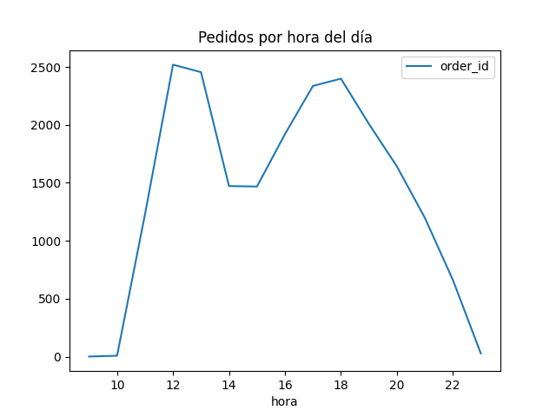
Número de pedidos
21350
Número de ingredientes
66
Ingredientes más consumidos
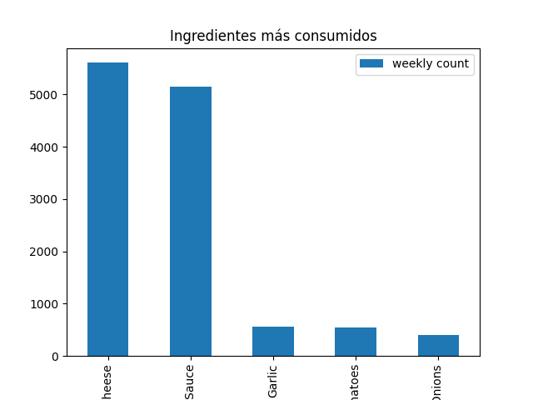

Pedidos por mes del año
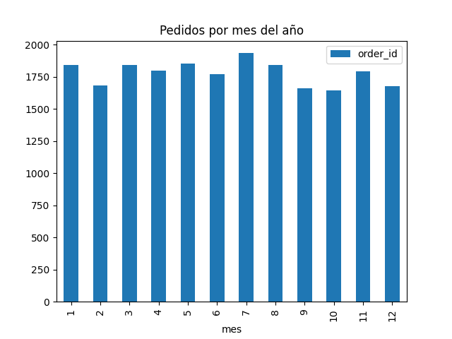

Pedidos por hora del día

Reporte pedidos
Tamaños más pedidos
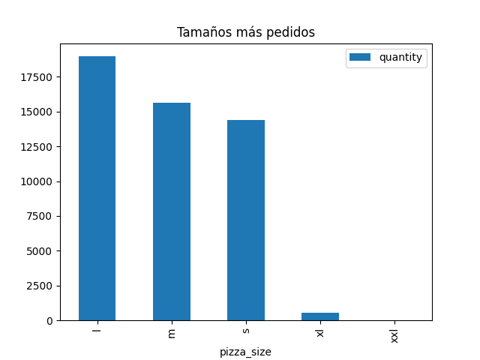

Tipo de pizza más pedida
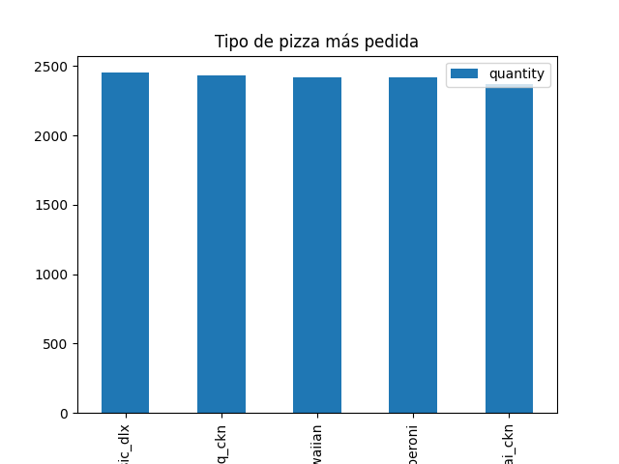

Pizzas más pedidas
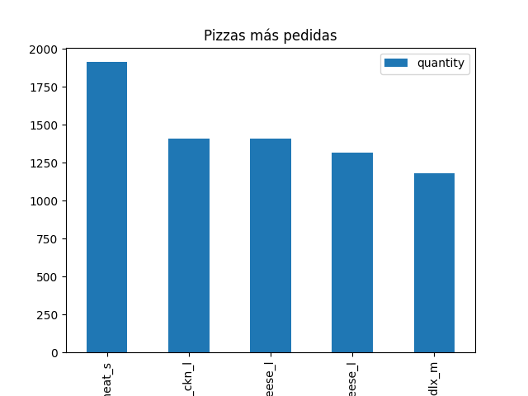

Cantidad de pizzas por pedido
 | Pedidos
1 | 8201
2 | 6196
3 | 3325
4 | 2888
5 | 144
6 | 75
7 | 75
8 | 83
9 | 65
10 | 59
11 | 69
12 | 71
13 | 52
14 | 38
15 | 7
21 | 2

